Summary table
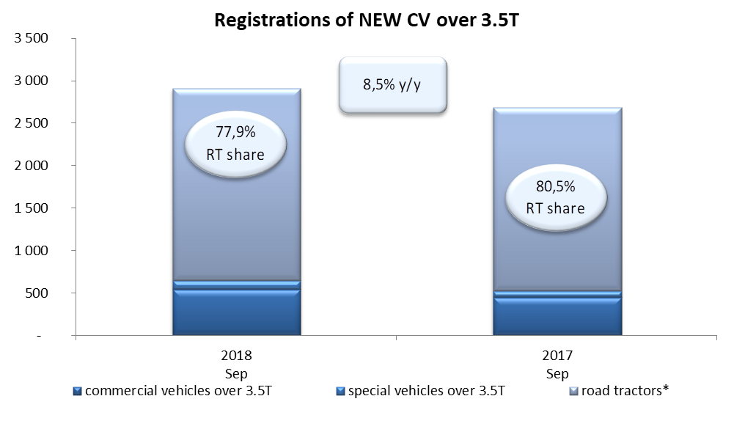
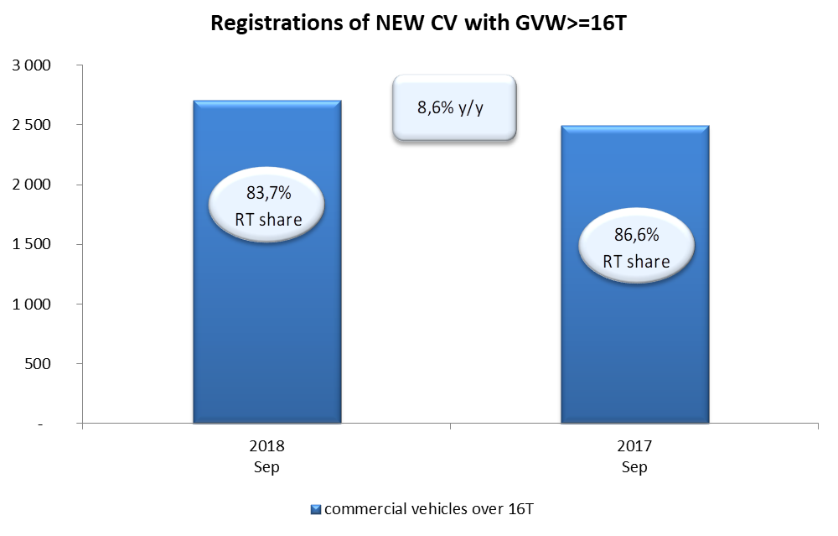
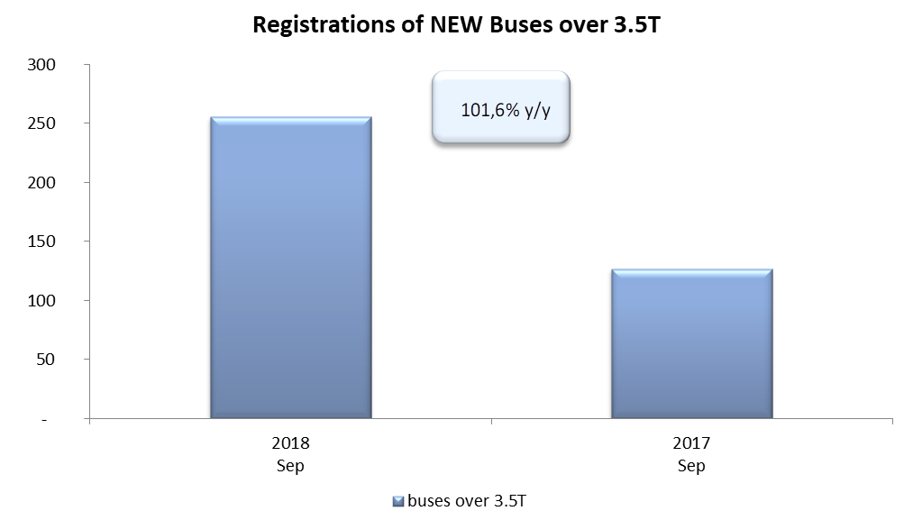
PZPM on the base of CEP (MC) |  |  |  |  |  | 04/10/2018
 |  |  |  |  |  | sztuki
FIRST REGISTRATIONS OF NEW COMMERCIAL VEHICLES OVER 3.5T
 | 2018 Sep | 2017 Sep | % change y/y | 2018 Jan - Sep | 2017 Jan - Sep | % change y/y
CV - TOTAL | 2,913 | 2,684 | 8.5% | 22,056 | 19,742 | 11.7%
commercial vehicles over 3.5T | 540 | 451 | 19.7% | 5,013 | 4,177 | 20.0%
special vehicles over 3.5T | 105 | 72 | 45.8% | 526 | 379 | 38.8%
road tractors* | 2,268 | 2,161 | 5.0% | 16,517 | 15,186 | 8.8%
BUSES - TOTAL | 256 | 127 | 101.6% | 2,068 | 1,684 | 22.8%
buses over 3.5T | 256 | 127 | 101.6% | 2,068 | 1,684 | 22.8%
COMMERCIAL VEHICLES - TOTAL | 3,169 | 2,811 | 12.7% | 24,124 | 21,426 | 12.6%
*/ The data does not cover new registrations of domestic producers their own brands

